Đăng nhập cán bộ
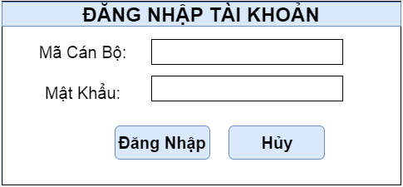
QUẢN LÍ KHAI SINH
Tên chức năng | Form Đăng Nhập cho Cán Bộ | Ngày tạo: | 29/03/2017

Lựa chọn chế độ
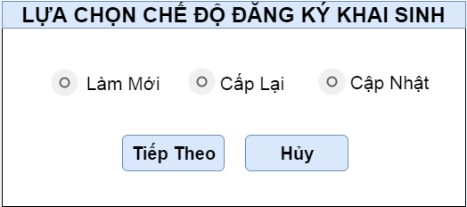
QUẢN LÍ KHAI SINH
Tên chức năng | Form Lựa chọn chế độ Đăng Ký Giấy Khai Sinh | Ngày tạo: | 29/03/2017

